FD
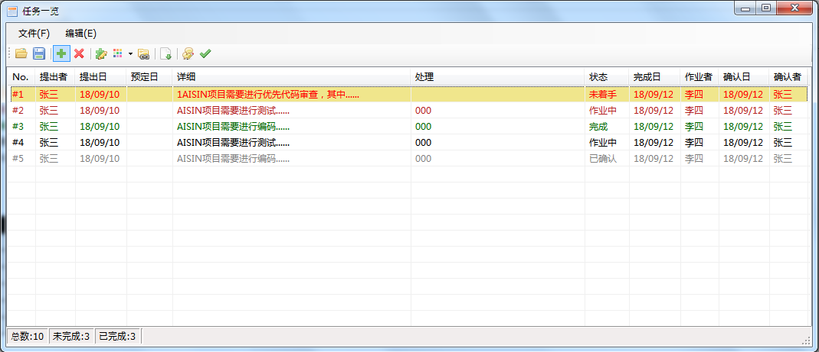

颜色表示 |  |  | RGB
字体色 | 优先度 | 高 | 255,0,0
 |  | 中 | 178,34,34
 |  | 普通 | 0,0,0
 |  | 低 | 0,100,0
 | 状态 | 已完成 | 128,128,128
背景色 | 当前日-预定日<=2天 |  | 240,230,140

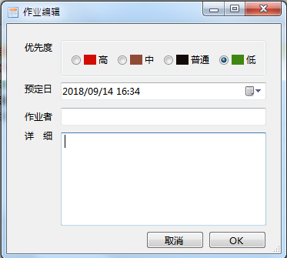
作业添加
 |  |  |  | ▲作业者，详细为必须项
 |  |  |  | ▲OK：
 |  |  |  |  | 1、必须项未输入内容，提示用户
 |  |  |  |  | 【请输入作业者。】
 |  |  |  |  | 【请输入详细。】不关闭画面。
 |  |  |  |  | 2、预定日<今天日期，提示用户
 |  |  |  |  | 【预定日应该为今天以后的日期。】
 |  |  |  |  | 无问题后，关闭画面，添加数据回到主画面
 |  |  |  | ▲取消：
 |  |  |  |  | 提示用户，【是否取消编辑？】
 |  |  |  |  | 【是】关闭画面
 |  |  |  |  | 【否【不关闭画面

作业删除
无选择条目时，提示用户【请选择需要删除的项目】
删除前，提示用户【是否删除所选的项目？】
可以一次删除多条选择条目

作业编辑
选择多条或者未选择时，提示用户【请选择一条编辑项目】
作业编辑界面显示需要编辑的各个项目数据
【ok】【取消】按钮动作见【作业添加】【ok】按钮画面关闭后，主画面更新显示编辑后信息

作业保存
打开选择保存文件路径对话框后，保存界面数据到xml文件

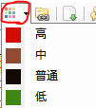
优先度设定
 |  | 红色框部分点击，修改优先度为高
 |  | 其余菜单点击，修改相应优先度
 |  | 未选择项目时，提示用户【请选择一条编辑项目】
 |  | 选择多个项目时，修改多个项目的优先度

